Feuil1
Idée/identification
G. Saucy Sàrl |  | Nom | _____________________________________
Rue du 23-Juin 4
CH-2830 Courrendlin |  | Ecole | __________________________________
Tél. 0041 32 435 66 29
info@ideeidentification.ch |  | Natel | ____________________________
 |  | ou
 |  | email | _________________________________

 |  | Courrendlin, le________________________________

Nom de l'équipe | _____________________________________ |  | Droit Montant Descendant

Couleur à imprimer | _____________________________________
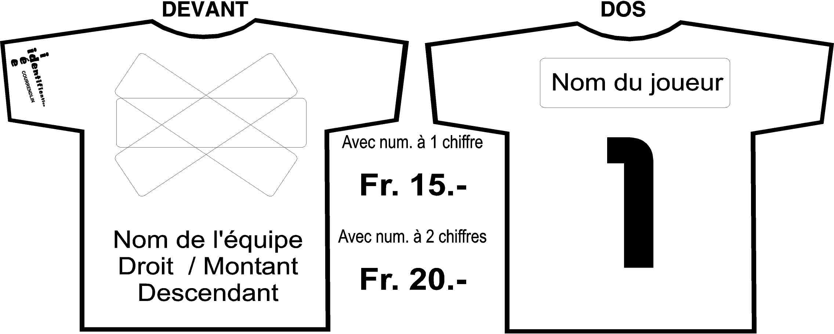

Couleur t-shirt | NOM DU JOUEUR |  | NUMERO | TAILLE | PRIX

 |  |  |  | TOTAL | 0

